Portada
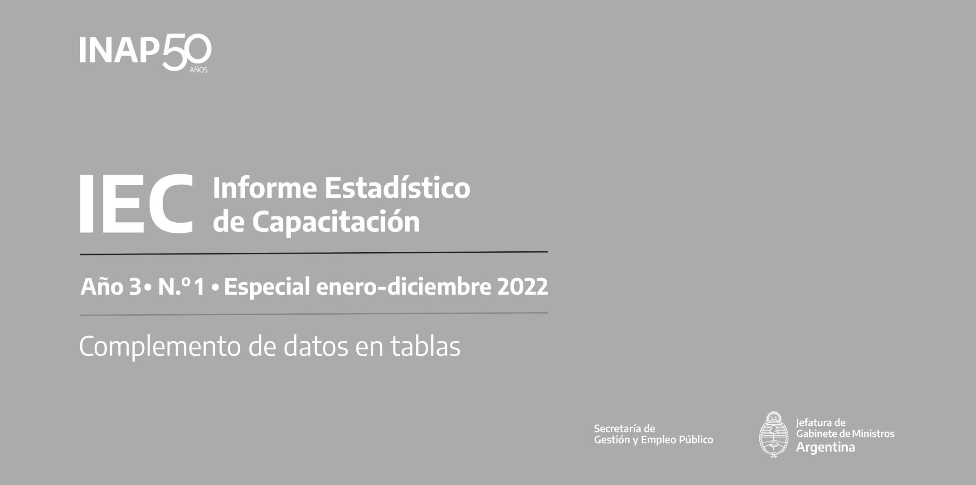

Créditos
Créditos

Informe Estadístico de Capacitación (IEC)
Año 3 - N.° 1. Especial enero-diciembre 2022
Instituto Nacional de la Administración Pública (INAP)
Av. Roque Sáenz Peña 511, Ciudad Autónoma de Buenos Aires, República Argentina
C. P.: C1035AAA - Tel.: 6065-2310
Correo electrónico: dinvesti@jefatura.gob.ar
ISSN 2796-8081
Dirección del Proyecto IEC
Leticia Mirás, Directora de Gestión del Conocimiento, Investigación y Publicaciones
Comité editorial
Leandro Bottinelli, Director Institucional del INAP
Pablo Nemiña, Director Nacional de Planeamiento Estratégico de la Capacitación
Vilma Paura, Directora Nacional de Oferta Académica
Redacción
Dante Sabatto
Compilación y sistematización de datos
Jorge Zappino y Leonardo Llusa
Edición
Patricia Iacovone
Diseño y diagramación
Edwin Mac Donald
Las ideas y planteamientos contenidos en la presente edición son de exclusiva responsabilidad de sus autores y no comprometen la posición oficial del INAP.

El IEC y su contenido se brindan bajo la licencia Creative Commons (CC) 2.5 Argentina: Reconocimiento-NoComercial-SinObraDerivada (BY-NC-ND): No se permite un uso comercial de la obra original ni la generación de obras derivadas.
INAP no asume responsabilidad por la continuidad o exactitud de los URL de páginas web externas o de terceros referidas en esta publicación y no garantiza que el contenido de esas páginas web sea, o continúe siendo, exacta o apropiada.
El uso del lenguaje inclusivo y no sexista implica un cambio cultural que se enmarca en un objetivo de la actual gestión de Gobierno y se sustenta en la normativa vigente en materia de género, diversidad y derechos humanos en la Argentina. En esta publicación se utilizan diferentes estrategias para no caer en prejuicios y estereotipos que promueven la desigualdad, la exclusión o la discriminación de colectivos, personas o grupos.

Esta publicación se encuentra disponible en forma libre y gratuita en:
publicaciones.inap.gob.ar
Octubre de 2023

